工作表1
欢迎大家加入2023考研调剂VIP群，群内调剂信息每天实时更新
!!!网址和表格内容复制不了的回上一级查看复制教程
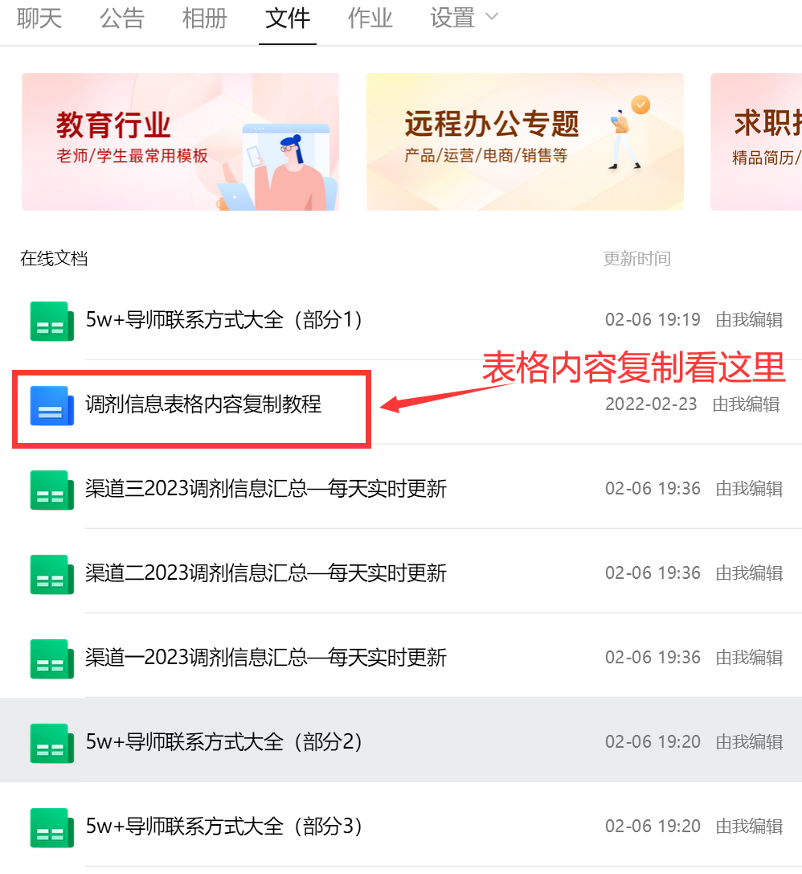
标题 | 描述 | 发布时间 | 链接
2023年东莞理工学院国际商务招生调剂信息 | 关注公众号：51考研网，获取更多复试调剂资讯！调剂信息来自各种渠道整理以及导师向我们提交的招生申请，没有辨别信息有效真实性，如果对本信息感兴趣，可到院校官网进行核实。同时提醒广大考生，在复试调剂阶段，难免有一些不法分子，抓住考研学子求学心切，假冒院校导师名义招生或者以其他名义告诉你能交钱走导师后门等骗人信息，骗钱事小，错过最佳复试调剂时间才更遗憾！在交流的过程中如有涉及金钱信息等，切勿相信，谨防上当受骗！如需删除此调剂信息，联系18137782070 | 2023-03-11 21:54:25 | https://www.51kywang.com/51kaoyanwang/vip_doc/25996442.html
2023年山东师范大学数学与统计学院课程与教学论招生调剂信息 | 关注公众号：51考研网，获取更多复试调剂资讯！调剂信息来自各种渠道整理以及导师向我们提交的招生申请，没有辨别信息有效真实性，如果对本信息感兴趣，可到院校官网进行核实。同时提醒广大考生，在复试调剂阶段，难免有一些不法分子，抓住考研学子求学心切，假冒院校导师名义招生或者以其他名义告诉你能交钱走导师后门等骗人信息，骗钱事小，错过最佳复试调剂时间才更遗憾！在交流的过程中如有涉及金钱信息等，切勿相信，谨防上当受骗！如需删除此调剂信息，联系18137782070 | 2023-03-11 21:52:48 | https://www.51kywang.com/51kaoyanwang/vip_doc/25996416.html
2023年南昌航空大学信息工程学院信息与通信工程、控制科学与工程、计算机科学与技术、航空宇航科学与技术、交通运输招生调剂信息 | 关注公众号：51考研网，获取更多复试调剂资讯！调剂信息来自各种渠道整理以及导师向我们提交的招生申请，没有辨别信息有效真实性，如果对本信息感兴趣，可到院校官网进行核实。同时提醒广大考生，在复试调剂阶段，难免有一些不法分子，抓住考研学子求学心切，假冒院校导师名义招生或者以其他名义告诉你能交钱走导师后门等骗人信息，骗钱事小，错过最佳复试调剂时间才更遗憾！在交流的过程中如有涉及金钱信息等，切勿相信，谨防上当受骗！如需删除此调剂信息，联系18137782070 | 2023-03-11 21:51:36 | https://www.51kywang.com/51kaoyanwang/vip_doc/25996415.html
2023年东华理工大学地球科学学院土地资源管理招生调剂信息 | 关注公众号：51考研网，获取更多复试调剂资讯！调剂信息来自各种渠道整理以及导师向我们提交的招生申请，没有辨别信息有效真实性，如果对本信息感兴趣，可到院校官网进行核实。同时提醒广大考生，在复试调剂阶段，难免有一些不法分子，抓住考研学子求学心切，假冒院校导师名义招生或者以其他名义告诉你能交钱走导师后门等骗人信息，骗钱事小，错过最佳复试调剂时间才更遗憾！在交流的过程中如有涉及金钱信息等，切勿相信，谨防上当受骗！如需删除此调剂信息，联系18137782070 | 2023-03-11 21:50:21 | https://www.51kywang.com/51kaoyanwang/vip_doc/25996407.html
2023年东华理工大学地球科学学院地质资源与地质工程、地质工程、城市规划招生调剂信息 | 关注公众号：51考研网，获取更多复试调剂资讯！调剂信息来自各种渠道整理以及导师向我们提交的招生申请，没有辨别信息有效真实性，如果对本信息感兴趣，可到院校官网进行核实。同时提醒广大考生，在复试调剂阶段，难免有一些不法分子，抓住考研学子求学心切，假冒院校导师名义招生或者以其他名义告诉你能交钱走导师后门等骗人信息，骗钱事小，错过最佳复试调剂时间才更遗憾！在交流的过程中如有涉及金钱信息等，切勿相信，谨防上当受骗！如需删除此调剂信息，联系18137782070 | 2023-03-11 21:49:11 | https://www.51kywang.com/51kaoyanwang/vip_doc/25996402.html
2023年东华理工大学地球科学学院地质学招生调剂信息 | 关注公众号：51考研网，获取更多复试调剂资讯！调剂信息来自各种渠道整理以及导师向我们提交的招生申请，没有辨别信息有效真实性，如果对本信息感兴趣，可到院校官网进行核实。同时提醒广大考生，在复试调剂阶段，难免有一些不法分子，抓住考研学子求学心切，假冒院校导师名义招生或者以其他名义告诉你能交钱走导师后门等骗人信息，骗钱事小，错过最佳复试调剂时间才更遗憾！在交流的过程中如有涉及金钱信息等，切勿相信，谨防上当受骗！如需删除此调剂信息，联系18137782070 | 2023-03-11 21:48:13 | https://www.51kywang.com/51kaoyanwang/vip_doc/25996398.html
2023年中国科学院云南天文台电子信息招生调剂信息 | 关注公众号：51考研网，获取更多复试调剂资讯！调剂信息来自各种渠道整理以及导师向我们提交的招生申请，没有辨别信息有效真实性，如果对本信息感兴趣，可到院校官网进行核实。同时提醒广大考生，在复试调剂阶段，难免有一些不法分子，抓住考研学子求学心切，假冒院校导师名义招生或者以其他名义告诉你能交钱走导师后门等骗人信息，骗钱事小，错过最佳复试调剂时间才更遗憾！在交流的过程中如有涉及金钱信息等，切勿相信，谨防上当受骗！如需删除此调剂信息，联系18137782070 | 2023-03-11 21:46:54 | https://www.51kywang.com/51kaoyanwang/vip_doc/25996395.html
2023年中国科学院云南天文台天体测量与天体力学、天文技术与方法招生调剂信息 | 关注公众号：51考研网，获取更多复试调剂资讯！调剂信息来自各种渠道整理以及导师向我们提交的招生申请，没有辨别信息有效真实性，如果对本信息感兴趣，可到院校官网进行核实。同时提醒广大考生，在复试调剂阶段，难免有一些不法分子，抓住考研学子求学心切，假冒院校导师名义招生或者以其他名义告诉你能交钱走导师后门等骗人信息，骗钱事小，错过最佳复试调剂时间才更遗憾！在交流的过程中如有涉及金钱信息等，切勿相信，谨防上当受骗！如需删除此调剂信息，联系18137782070 | 2023-03-11 21:45:30 | https://www.51kywang.com/51kaoyanwang/vip_doc/25996373.html
2023年中国电影艺术研究中心戏剧与影视学招生调剂信息 | 点击下载：中国电影艺术研究中心2023年硕士研究生调剂复试申请表 关注公众号：51考研网，获取更多复试调剂资讯！调剂信息来自各种渠道整理以及导师向我们提交的招生申请，没有辨别信息有效真实性，如果对本信息感兴趣，可到院校官网进行核实。同时提醒广大考生，在复试调剂阶段，难免有一些不法分子，抓住考研学子求学心切，假冒院校导师名义招生或者以其他名义告诉你能交钱走导师后门等骗人信息，骗钱事小，错过最佳复试调剂时间才更遗憾！在交流的过程中如有涉及金钱信息等，切勿相信，谨防上当受骗！如需删除此调剂信息， | 2023-03-11 21:44:12 | https://www.51kywang.com/51kaoyanwang/vip_doc/25996372.html
2023年东华理工大学化学生物与材料科学学院学科教学（化学）、学科教学（生物）招生调剂信息 | 关注公众号：51考研网，获取更多复试调剂资讯！调剂信息来自各种渠道整理以及导师向我们提交的招生申请，没有辨别信息有效真实性，如果对本信息感兴趣，可到院校官网进行核实。同时提醒广大考生，在复试调剂阶段，难免有一些不法分子，抓住考研学子求学心切，假冒院校导师名义招生或者以其他名义告诉你能交钱走导师后门等骗人信息，骗钱事小，错过最佳复试调剂时间才更遗憾！在交流的过程中如有涉及金钱信息等，切勿相信，谨防上当受骗！如需删除此调剂信息，联系18137782070 | 2023-03-11 21:43:08 | https://www.51kywang.com/51kaoyanwang/vip_doc/25996371.html
2023年东华理工大学化学生物与材料科学学院材料科学与工程、材料与化工招生调剂信息 | 关注公众号：51考研网，获取更多复试调剂资讯！调剂信息来自各种渠道整理以及导师向我们提交的招生申请，没有辨别信息有效真实性，如果对本信息感兴趣，可到院校官网进行核实。同时提醒广大考生，在复试调剂阶段，难免有一些不法分子，抓住考研学子求学心切，假冒院校导师名义招生或者以其他名义告诉你能交钱走导师后门等骗人信息，骗钱事小，错过最佳复试调剂时间才更遗憾！在交流的过程中如有涉及金钱信息等，切勿相信，谨防上当受骗！如需删除此调剂信息，联系18137782070 | 2023-03-11 21:42:12 | https://www.51kywang.com/51kaoyanwang/vip_doc/25996370.html
2023年东华理工大学化学生物与材料科学学院化学招生调剂信息 | 关注公众号：51考研网，获取更多复试调剂资讯！调剂信息来自各种渠道整理以及导师向我们提交的招生申请，没有辨别信息有效真实性，如果对本信息感兴趣，可到院校官网进行核实。同时提醒广大考生，在复试调剂阶段，难免有一些不法分子，抓住考研学子求学心切，假冒院校导师名义招生或者以其他名义告诉你能交钱走导师后门等骗人信息，骗钱事小，错过最佳复试调剂时间才更遗憾！在交流的过程中如有涉及金钱信息等，切勿相信，谨防上当受骗！如需删除此调剂信息，联系18137782070 | 2023-03-11 21:41:10 | https://www.51kywang.com/51kaoyanwang/vip_doc/25996369.html
2023年山西大学量子光学与光量子器件国家重点实验室光学工程、光电信息工程招生调剂信息 | 山西大学量子光学实验室创建于1984年，长期从事量子光学、原子分子光物理、量子精密测量等基础研究及光量子器件应用开发，是国内最早开展相关研究的单位之一。经过40年发展，逐步形成了量子光学与量子信息、超冷原子分子量子调控、量子精密测量与传感技术以及量子材料与光量子器件等特色研究方向，面向国家重大需求和国际科学前沿，在量子调控和量子信息领域取得了一系列标志性成果，是国内在量子科技方面具有重要影响的一支力量。实验室现有研究组20余个，机加工、电子技术及激光技术支撑平台3个，光量子技术产品转化平台1个，科研场所面 | 2023-03-11 21:39:56 | https://www.51kywang.com/51kaoyanwang/vip_doc/25996368.html
2023年山西大学量子光学与光量子器件国家重点实验室光学、原子与分子物理、理论物理、凝聚态物理、粒子物理与原子核物理招生调剂信息 | 山西大学量子光学实验室创建于1984年，长期从事量子光学、原子分子光物理、量子精密测量等基础研究及光量子器件应用开发，是国内最早开展相关研究的单位之一。经过40年发展，逐步形成了量子光学与量子信息、超冷原子分子量子调控、量子精密测量与传感技术以及量子材料与光量子器件等特色研究方向，面向国家重大需求和国际科学前沿，在量子调控和量子信息领域取得了一系列标志性成果，是国内在量子科技方面具有重要影响的一支力量。实验室现有研究组20余个，机加工、电子技术及激光技术支撑平台3个，光量子技术产品转化平台1个，科研场所面 | 2023-03-11 21:38:26 | https://www.51kywang.com/51kaoyanwang/vip_doc/25996367.html
2023年西安科技大学通信与信息工程学院电子科学与技术、信息与通信工程招生调剂信息 | 关注公众号：51考研网，获取更多复试调剂资讯！调剂信息来自各种渠道整理以及导师向我们提交的招生申请，没有辨别信息有效真实性，如果对本信息感兴趣，可到院校官网进行核实。同时提醒广大考生，在复试调剂阶段，难免有一些不法分子，抓住考研学子求学心切，假冒院校导师名义招生或者以其他名义告诉你能交钱走导师后门等骗人信息，骗钱事小，错过最佳复试调剂时间才更遗憾！在交流的过程中如有涉及金钱信息等，切勿相信，谨防上当受骗！如需删除此调剂信息，联系18137782070 | 2023-03-11 21:36:46 | https://www.51kywang.com/51kaoyanwang/vip_doc/25996360.html
2023年教育部人文社会科学重点研究基地山东师范大学齐鲁文化研究院中国史招生调剂信息 | （四）其他事宜1.请有意向调剂到我院的考生密切关注山东师范大学研究生招生信息网（http://www.yjszs.sdnu.edu.cn/）以及我院网站（http://www.qlwh.sdnu.edu.cn/）上的有关信息。2.齐鲁文化研究院咨询电话：0531—861803763.预调剂通知QQ群：7652185414.电子邮箱：tiachha@163.com关注公众号：51考研网，获取更多复试调剂资讯！调剂信息来自各种渠道整理以及导师向我们提交的招生申请，没有辨别信息有效真实性，如果对本信息感兴趣，可到院校官网进行核实。同时提醒广大考生，在复试调剂阶段，难免有一些不法分子，抓住考研学子求学心切， | 2023-03-11 21:35:49 | https://www.51kywang.com/51kaoyanwang/vip_doc/25996359.html
2023年教育部人文社会科学重点研究基地山东师范大学齐鲁文化研究院区域文化与中国文学招生调剂信息 | （四）其他事宜1.请有意向调剂到我院的考生密切关注山东师范大学研究生招生信息网（http://www.yjszs.sdnu.edu.cn/）以及我院网站（http://www.qlwh.sdnu.edu.cn/）上的有关信息。2.齐鲁文化研究院咨询电话：0531—861803763.预调剂通知QQ群：7652185414.电子邮箱：tiachha@163.com关注公众号：51考研网，获取更多复试调剂资讯！调剂信息来自各种渠道整理以及导师向我们提交的招生申请，没有辨别信息有效真实性，如果对本信息感兴趣，可到院校官网进行核实。同时提醒广大考生，在复试调剂阶段，难免有一些不法分子，抓住考研学子求学心切， | 2023-03-11 21:34:48 | https://www.51kywang.com/51kaoyanwang/vip_doc/25996357.html
2023年教育部人文社会科学重点研究基地山东师范大学齐鲁文化研究院中国哲学招生调剂信息 | （四）其他事宜1.请有意向调剂到我院的考生密切关注山东师范大学研究生招生信息网（http://www.yjszs.sdnu.edu.cn/）以及我院网站（http://www.qlwh.sdnu.edu.cn/）上的有关信息。2.齐鲁文化研究院咨询电话：0531—861803763.预调剂通知QQ群：7652185414.电子邮箱：tiachha@163.com关注公众号：51考研网，获取更多复试调剂资讯！调剂信息来自各种渠道整理以及导师向我们提交的招生申请，没有辨别信息有效真实性，如果对本信息感兴趣，可到院校官网进行核实。同时提醒广大考生，在复试调剂阶段，难免有一些不法分子，抓住考研学子求学心切， | 2023-03-11 21:33:13 | https://www.51kywang.com/51kaoyanwang/vip_doc/25996355.html
2023年汕头大学土木与环境工程系土木工程 、土木水利 招生调剂信息 | 关注公众号：51考研网，获取更多复试调剂资讯！调剂信息来自各种渠道整理以及导师向我们提交的招生申请，没有辨别信息有效真实性，如果对本信息感兴趣，可到院校官网进行核实。同时提醒广大考生，在复试调剂阶段，难免有一些不法分子，抓住考研学子求学心切，假冒院校导师名义招生或者以其他名义告诉你能交钱走导师后门等骗人信息，骗钱事小，错过最佳复试调剂时间才更遗憾！在交流的过程中如有涉及金钱信息等，切勿相信，谨防上当受骗！如需删除此调剂信息，联系18137782070 | 2023-03-11 21:31:14 | https://www.51kywang.com/51kaoyanwang/vip_doc/25996353.html
2023年山东师范大学生命科学学院 微生物学、发育生物学、细胞生物学、生物化学与分子生物学招生调剂信息 | 山东师范大学生命科学学院前身是1950年成立的山东师范学院生物系，是建校后最早成立的六个系科之一。1981年拥有第一个硕士点，动物学硕士点（全国首批硕士学位授权点）；1998年获得植物学博士学位授权点（山东省省属高校第一批博士学位授权点）；2001年获批博士后流动站；2007年生物科学专业获评为国家一类特色专业；2011年生物学获博士学位授权一级学科，形成了从本科、硕士、博士到博士后完善的人才培养体系。2016年生物学学科入选山东省首批一流建设学科；2019年生物科学专业被评为国家一流专业；2022年生物技术专业被评为国家一流专业 | 2023-03-11 21:29:48 | https://www.51kywang.com/51kaoyanwang/vip_doc/25996344.html
2023年山东师范大学生命科学学院生物与医药招生调剂信息 | 山东师范大学生命科学学院前身是1950年成立的山东师范学院生物系，是建校后最早成立的六个系科之一。1981年拥有第一个硕士点，动物学硕士点（全国首批硕士学位授权点）；1998年获得植物学博士学位授权点（山东省省属高校第一批博士学位授权点）；2001年获批博士后流动站；2007年生物科学专业获评为国家一类特色专业；2011年生物学获博士学位授权一级学科，形成了从本科、硕士、博士到博士后完善的人才培养体系。2016年生物学学科入选山东省首批一流建设学科；2019年生物科学专业被评为国家一流专业；2022年生物技术专业被评为国家一流专业 | 2023-03-11 21:28:35 | https://www.51kywang.com/51kaoyanwang/vip_doc/25996342.html
2023年山东师范大学生命科学学院课程与教学论、科学与技术教育招生调剂信息 | 山东师范大学生命科学学院前身是1950年成立的山东师范学院生物系，是建校后最早成立的六个系科之一。1981年拥有第一个硕士点，动物学硕士点（全国首批硕士学位授权点）；1998年获得植物学博士学位授权点（山东省省属高校第一批博士学位授权点）；2001年获批博士后流动站；2007年生物科学专业获评为国家一类特色专业；2011年生物学获博士学位授权一级学科，形成了从本科、硕士、博士到博士后完善的人才培养体系。2016年生物学学科入选山东省首批一流建设学科；2019年生物科学专业被评为国家一流专业；2022年生物技术专业被评为国家一流专业 | 2023-03-11 21:27:05 | https://www.51kywang.com/51kaoyanwang/vip_doc/25996336.html
2023年东华理工大学数学招生调剂信息 | 关注公众号：51考研网，获取更多复试调剂资讯！调剂信息来自各种渠道整理以及导师向我们提交的招生申请，没有辨别信息有效真实性，如果对本信息感兴趣，可到院校官网进行核实。同时提醒广大考生，在复试调剂阶段，难免有一些不法分子，抓住考研学子求学心切，假冒院校导师名义招生或者以其他名义告诉你能交钱走导师后门等骗人信息，骗钱事小，错过最佳复试调剂时间才更遗憾！在交流的过程中如有涉及金钱信息等，切勿相信，谨防上当受骗！如需删除此调剂信息，联系18137782070 | 2023-03-11 21:25:49 | https://www.51kywang.com/51kaoyanwang/vip_doc/25996328.html
（专硕）2023年东华理工大学应用统计招生调剂信息 | 关注公众号：51考研网，获取更多复试调剂资讯！调剂信息来自各种渠道整理以及导师向我们提交的招生申请，没有辨别信息有效真实性，如果对本信息感兴趣，可到院校官网进行核实。同时提醒广大考生，在复试调剂阶段，难免有一些不法分子，抓住考研学子求学心切，假冒院校导师名义招生或者以其他名义告诉你能交钱走导师后门等骗人信息，骗钱事小，错过最佳复试调剂时间才更遗憾！在交流的过程中如有涉及金钱信息等，切勿相信，谨防上当受骗！如需删除此调剂信息，联系18137782070 | 2023-03-11 21:24:56 | https://www.51kywang.com/51kaoyanwang/vip_doc/25996326.html
2023年河北大学电子信息工程学院电子科学与技术、集成电路工程、控制科学与工程、控制工程、信息与通信工程、通信工程招生调剂信息 | 关注公众号：51考研网，获取更多复试调剂资讯！调剂信息来自各种渠道整理以及导师向我们提交的招生申请，没有辨别信息有效真实性，如果对本信息感兴趣，可到院校官网进行核实。同时提醒广大考生，在复试调剂阶段，难免有一些不法分子，抓住考研学子求学心切，假冒院校导师名义招生或者以其他名义告诉你能交钱走导师后门等骗人信息，骗钱事小，错过最佳复试调剂时间才更遗憾！在交流的过程中如有涉及金钱信息等，切勿相信，谨防上当受骗！如需删除此调剂信息，联系18137782070 | 2023-03-11 21:22:58 | https://www.51kywang.com/51kaoyanwang/vip_doc/25996320.html
...

